Sheet1


Bakı şəhəri |  |  |  |  | 2026-08-16

HESAB FAKTURA

SATICI | AZPLOM MMC |  |  | Alıcı | AzRosPromİnvest
ÜNVAN | Bakı ş, R.Rüstəmov küç ev6 |  |  | ÜNVAN
ƏLAQƏ | 994 51 687 33 32 |  |  | ƏLAQƏ

№ | Malın (iş,xidmət) adı |  | Ölçü vahidi | Miqdarı | Vahidin qiyməti | Ümumi dəyəri
1 | Şayba M24 (yaylı) |  | kq | 1.3 | 5 | 6.5
2 | Şayba M24 |  | kq | 1.7 | 5 | 8.5
3 | Bolt M24x100 (qara) |  | kq | 20 | 8 | 160
4 | Qayka M24 |  | kq | 5 | 8 | 40
 |  |  |  |  | Cəm | 215
 |  |  |  |  | Ədv | 38.7
 |  |  |  |  | Yekun | 253.7

BENEFICIARY |  | ″AZPLOM″ MMC
Company Tax ID: |  | 1605987621
ACCOUNT NUMBER |  | AZ39AIIB400600M9440352277211
BANK NAME |  | Kapital Bank ASC
Bank Tax ID: |  | 9900003611
Bank Code: |  | 201229
BRANCH |  | Kapital Bank ASC, Neftçilər filialı
IBAN NUMBER |  | AZ37NABZ01350100000000001944
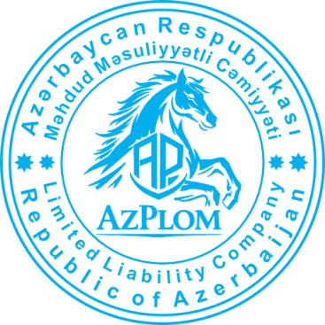
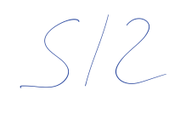
SWIFT CODE |  | AIIBAZ2XXXX

 |  |  | İMZA ______________

